SOA Vendor
Statement of Account
Periode | : | Feb-22
Perusahaan | : | PT. PERISAI CAKRAWALA INDONESIA
Alamat | : | Ruko Ifolia Blok HY47 No. 26 Harapan Indah - Bekasi 17214
Nama Pic | : | DEDE KOMALASARI
Email | : | dede <dede@pciexpress.id>

I. Penyerahan BKP/JKP yang sudah ditagihkan

No |  | Periode Penyerahan | Tanggal | Nomor | Nomor | DPP | DISCOUNT | PPN | PPH | Total | Keterangan
 |  | Barang/ Jasa | Invoice | Invoice | Faktur Pajak |  |  |  |  | Tagihan
1 |  | SAUMALAKI OKTOBER 21 | 2021-12-24 | 438/PCI/K1/XII/21 |  | 15,780,000 | 1,578,000 | 142,020 | 284,040 | 14,059,980
2 |  | TARAKAN DESEMBER 2021 | 2022-02-15 | 113/PCI/K1/II/22 |  | 6,188,000 | 618,800 | 55,692 | 111,384 | 5,513,508
3 |  | TARAKAN DESEMBER 2021 | 2022-02-15 | 114/PCI/K1/II/22 |  | 14,890,899 | 1,489,090 | 134,018 | 268,036 | 13,267,791
4 |  | TERNATE DESEMBER 2021 | 2022-02-15 | 115/PCI/K1/II/22 |  | 40,826,184 | 4,082,618 | 367,436 | 734,871 | 36,376,130
5 |  | PONTIANAK 01-14 Januari 22 | 2022-02-15 | 116/PCI/K1/II/22 |  | 288,776,929 | 28,877,693 | 2,598,992 | 5,197,985 | 257,300,244
6 |  | PONTIANAK 15-31 Januari 22 | 2022-02-22 | 126/PCI/K1/II/22 |  | 316,121,900 | 31,612,190 | 2,845,097 | 5,690,194 | 281,664,613

Total |  |  |  |  |  |  |  |  |  | 608,182,265

II. Penyerahan BKP/JKP yang belum ditagihkan

No |  | Periode | Tanggal | Proforma | DPP | PPN | PPH | Total | Keterangan
 |  | Jasa | Proforma | Invoice |  |  |  | Tagihan
1 |  | BATAM 21-31 JAN 22 | 2022-02-25 |  | 187,900,976 | 1,879,010 | 3,758,020 | 186,021,966
2 |  | GORONTALO JAN 22 | 2022-03-01 |  | 7,301,510 | 730,151 | 65,714 | 131,427
3 |  | TIMIKA JAN 22 | 2022-03-01 |  | 4,163,280 | 416,328 | 37,470 | 74,939
4 |  | TANJUNG PINAG JAN 22 | 2022-03-01 |  | 4,492,968 | 449,297 | 40,437 | 80,873
5 |  | TERNATE JAN 22 | 2022-03-01 |  | 9,464,770 | 946,477 | 85,183 | 170,366

Total |  |  |  |  |  |  |  | 186,479,572

Catatan | : | Statement of Account tersebut merupakan seluruh data penagihan/invoicing yang sudah dan belum ditagihkan dalam periode bulan berjalan dengan
 |  | mencerminkan keadaan yang sebenarnya.
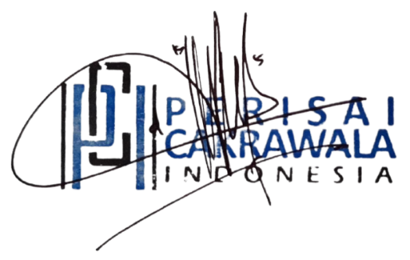
Jakarta, 03 / Maret / 2022

Nama | : | DEDE KOMALASARI
Jabatan | : | FINANCE

Keterangan
1. SOA tersebut wajib dikirimkan maksimal tanggal 5 setiap bulan berikutnya
2. SOA wajib dikirmkan dengan format " scan " ke alamat email: FAT@sicepat.com
3. SOA tersebut wajib di stempel dengan Cap Perusahaan dibagian tandatangan

